经济周期
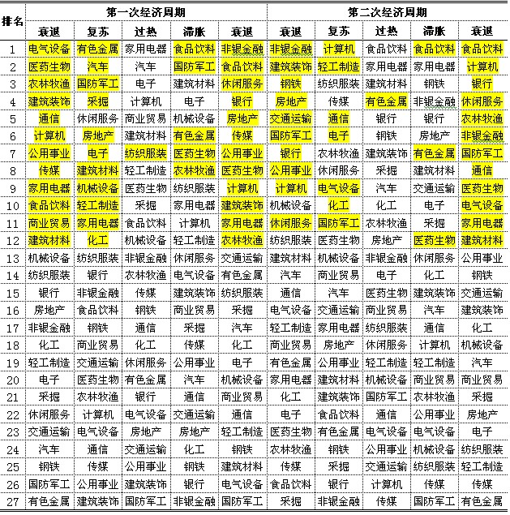

衰退后期 | 开始降息 | 基建
复苏 | 降息尾声 | 房地产 |  | 有色
过热 |  |  |  |  |  | 放弃 | 军工
滞涨 | 开始加息 |  |  |  |  | 放弃 | 军工
衰退初期 | 加息尾声 | 农业 | 公共事业 | 医药 | TMT
 |  |  | 电力
 |  |  | 环保
 |  |  | 燃气

过热不选军工
衰退不选煤色钢

汽车行业不太遵循行业轮动规律，需要有政策推动，但一般不出现在滞涨

 |  | 复苏阶段 | 利润周期启动 | 利率敏感型行业 | 金融 |  |  | 停止降息和量化宽松 | 衰退阶段 | 通胀下行 | 医药医疗 |  |  |  | 政府不断降息
 |  |  |  |  | 大宗商品 | 原油 |  |  |  | 利润下行 | 农业
 |  |  |  |  |  | 有色 |  |  |  |  | 公用事业 | 基建 | 供水供电 | 环保
 |  |  |  |  | 可选消费 | 房地产 |  |  |  |  | 国防军工
 |  |  |  |  |  | 家电
 |  |  |  |  |  | 汽车 |  |  |  | 通缩周期启动 | 金融
 |  |  |  |  | 商业贸易 |  |  |  |  |  | 房地产
 |  |  |  |  |  |  |  |  |  |  | 汽车 | 新能源
 |  |  | 利润周期快速上升 | 资金密集型行业 | 钢铁 | 电力 | 电气设备 |  |  |  | 家电
 |  |  |  |  | 煤炭 | 交通运输 |  |  |  |  | TMT | 计算机 | 通信 | 传媒
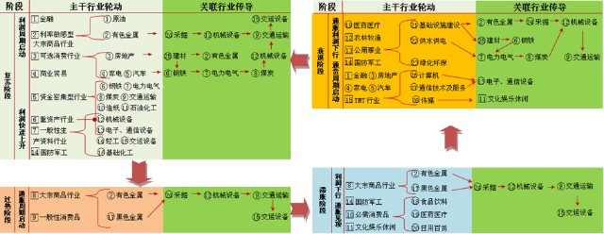
 |  |  |  |  | 造纸 | 石油化工 |  |  |  |  |  | 半导体 | 通信设备

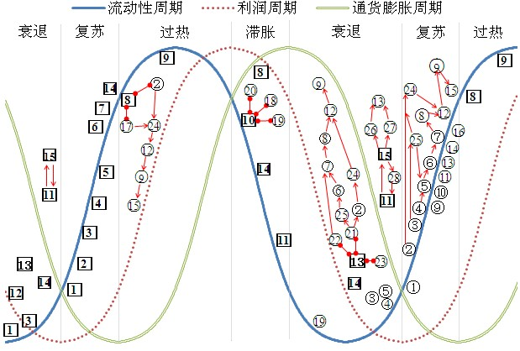
 |  |  |  | 重资产行业 | 机械设备
 |  |  |  |  | 半导体 | 通信设备
 |  |  |  | 一般性生产资料行业 | 轻工 | 交运设备 | 基础化工

 |  |  |  | 国防军工

 |  | 过热阶段 | 通胀周期启动 | 大宗商品 |  |  |  |  | 滞胀阶段 | 利润下行 | 大宗商品 | 有色 | 铁矿石 |  | 政府开始加息
 |  |  |  | 一般性消费 |  |  |  |  |  |  | 国防军工

 |  |  |  |  |  |  |  |  |  | 通胀见顶 | 必须消费 | 食品饮料 | 医药医疗 | 日用百货
 |  |  |  |  |  |  |  |  |  |  | 文化娱乐

